2.INFORMACION GENERAL
REPORTE DE INSTALACION PMP RTN510_AP
INFORMACION GENERAL

 | DATOS GENERALES
 | Codigo | PA-0108-AI
 | Nombre del nodo | MIRAFLORES NUMERO2
 | Tipo de nodo | NODO INTERMEDIO
 | Dirección | MIRAFLORES
 | Departamento | PASCO
 | Provincia | OXAPAMPA
 | Distrito | OXAPAMPA
 | Localidad | MIRAFLORES
 | Latitud | -10.59479°
 | Longitud | -75.38187
 | Altura (m.s.n.m) | 1852

 | FOTOGRAFIA PANORAMICA DEL NODO
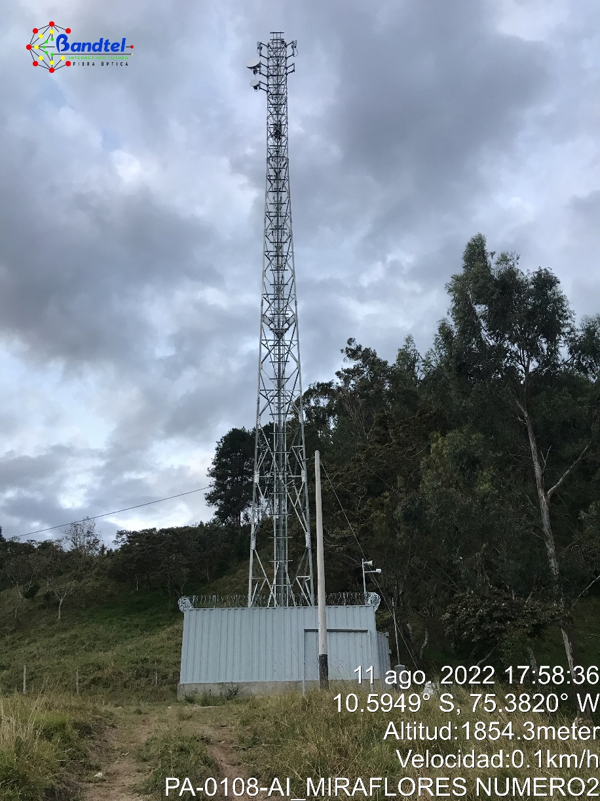

OBSERVACIONES:

4.SFTP
REPORTE DE INSTALACION PMP RTN510_AP
LONGITUD SFTP

 | Nodo: | PA-0108-AI_MIRAFLORES NUMERO2

SECTOR | Azimut | ALTURA DE TORRE | Alturas(m)
 |  |  | a | b | c | d | e | L | M.S. | L.T.
1 | 200° | 42 | 40 | 4 | 2 | 1 | 3 | 50 | 3 | 53
2 | 290° | 42 | 40 | 4 | 2 | 1 | 3 | 50 | 3 | 53

b

a

Tx/Rx

e

ESCALERILLA
d
TORRE
CASETA

c

a = Altura de la antena a ser instalada
L = Longitud total de recorrido del cable alimentador.
L = a + b - c + d + e
M.S. = Margen de Seguridad
L.T. = L + M.S. = Longitud total.

OBSERVACIONES:

5.Pruebas de Interferencia
REPORTE DE INSTALACION PMP RTN510_AP
PRUEBA DE INTERFERENCIA

 | Nodo: | PA-0108-AI_MIRAFLORES NUMERO2

 | SECTOR | SSID SECTOR | FRECUENCIA SELECCIONADA(MHz)
 | SECTOR 1 | PA-0108-AI-S1 | 5590
 | SECTOR 2 | PA-0108-AI-S2 | 5755

Procedimiento: Se utiliza la herramienta analizador de espectros del equipo HUAWEI para seleccionar la frecuencia adecuada, la prueba tiene una duración de 12 minutos, se identifica la frecuencia libre de interferencia para operación

CAPTURA PANTALLA PRUEBA DE INTERFERENCIA RADIO SECTOR 1
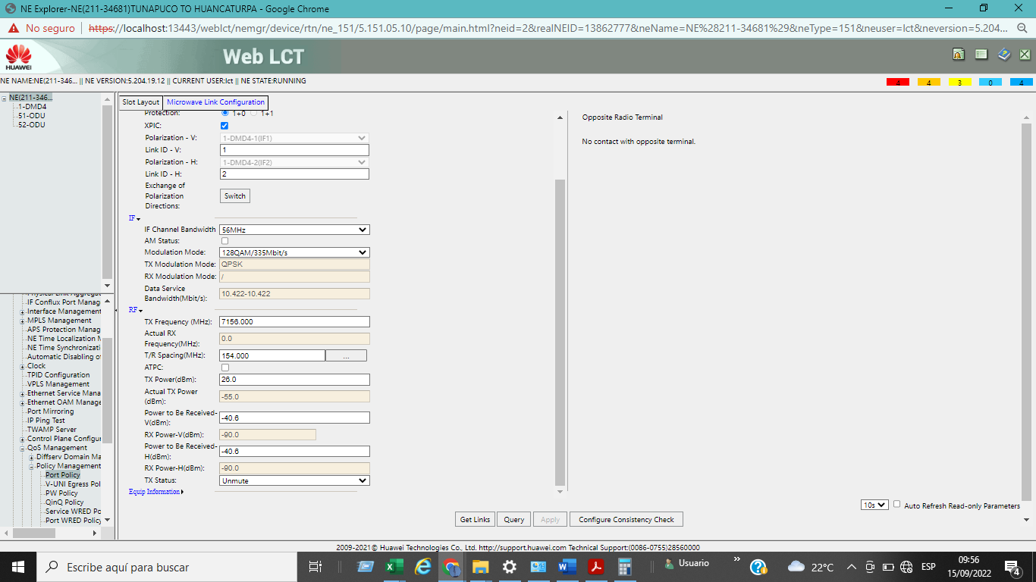

CAPTURA PANTALLA PRUEBA DE INTERFERENCIA RADIO SECTOR 2

CAPTURA PANTALLA PRUEBA DE INTERFERENCIA RADIO SECTOR 3
NA

CAPTURA PANTALLA PRUEBA DE INTERFERENCIA RADIO SECTOR 4
NA

OBSERVACIONES:

6.Configuración
REPORTE DE INSTALACION PMP RTN510_AP
CONFIGURACION

 | Nodo: | PA-0108-AI_MIRAFLORES NUMERO2

DATOS NODO
Dirección / Distrito / Provincia / Departamento |  |  | MIRAFLORES / OXAPAMPA / OXAPAMPA / PASCO
Latitud (S) / Longitud (W) / Altitud (msnm) |  |  | -10.59479° / -75.38187° / 1852
Tipo de torre / Altura de torre |  |  | AUTOSOPORTADA / 42m
CONFIGURACION
Sectores |  |  | Sector 01 | Sector 02 | Sector 03 | SECTOR 4
Banda de Operación (GHz) |  |  | 5 | 5
Frecuencia (MHz) |  |  | 5590 | 5755
Potencia del transmisor (dBm) |  |  | 24 | 24
Ganancia de la antena (dBi) |  |  | 17 | 17
Ancho de Canal (MHz) |  |  | 40 | 40
SSID |  |  | Huawei500 | Huawei500
PASSWORD
Rango de Suscripción (Km)
Downlink / Uplink |  |  | 40/10 | 40/10
Azimut (°) |  |  | 200° | 290°
Down Tilt (°) |  |  | -9.4 | -5.4
Altura instalada (m) |  |  | 40 | 40
Dirección IP |  |  | 10.181.139.210 | 10.181.139.226
Mascara de subred |  |  | 255.255.255.240 | 255.255.255.240
Puerta de enlace |  |  | 10.181.139.209 | 10.181.139.225
Vlan de Gestión
Versión de Software
IP del Servidor SNMP

 | CAPTURAS DE PANTALLA DE CONFIGURACIÓN

SECTOR 1

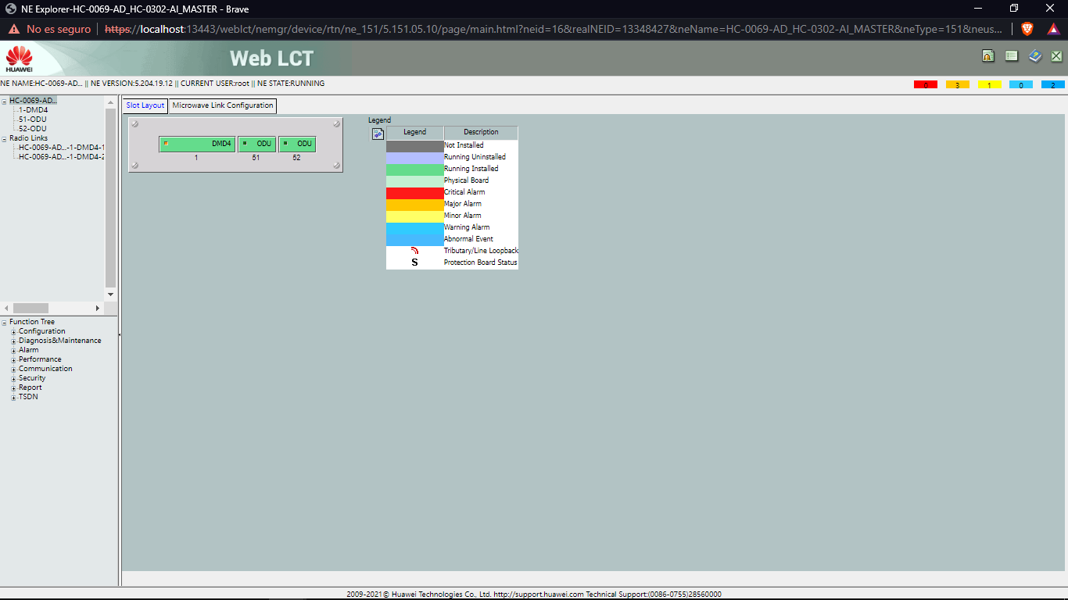 |  |  |  | 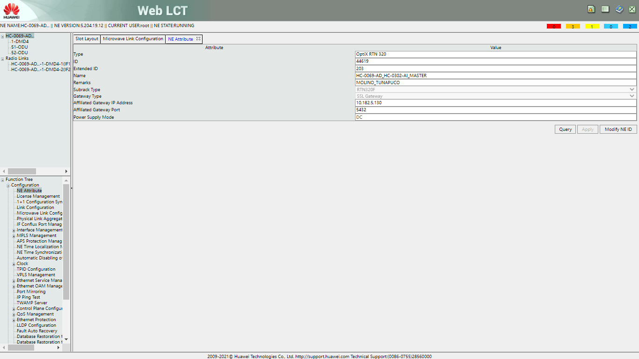

Capt 1: Configuratión/HOME |  |  |  | Capt 2: Configuratión/FRECUENCY

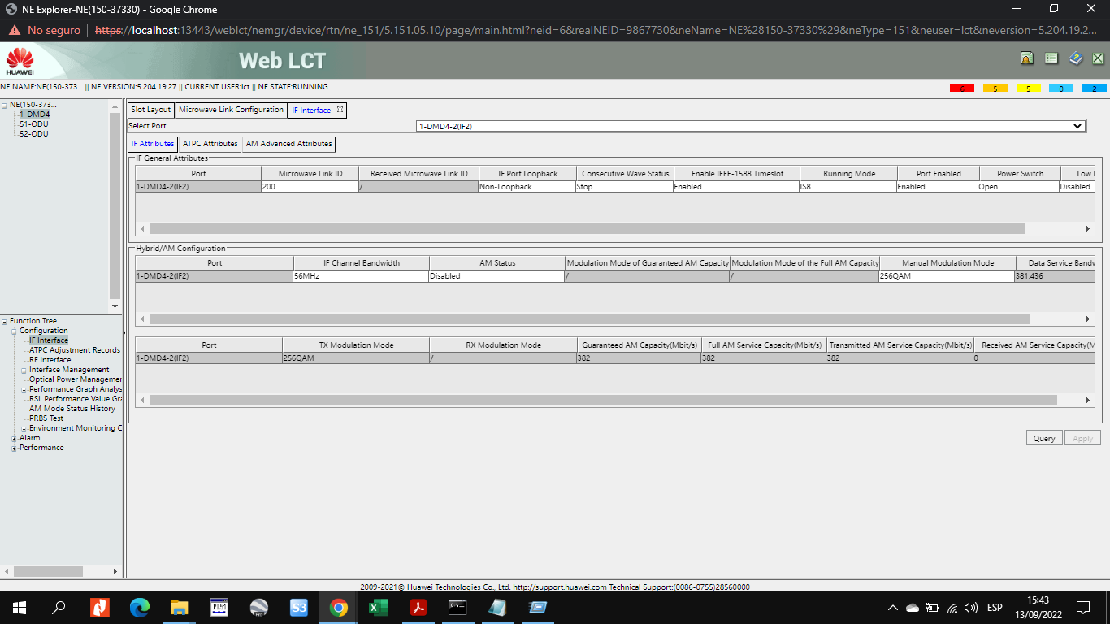 |  |  |  | 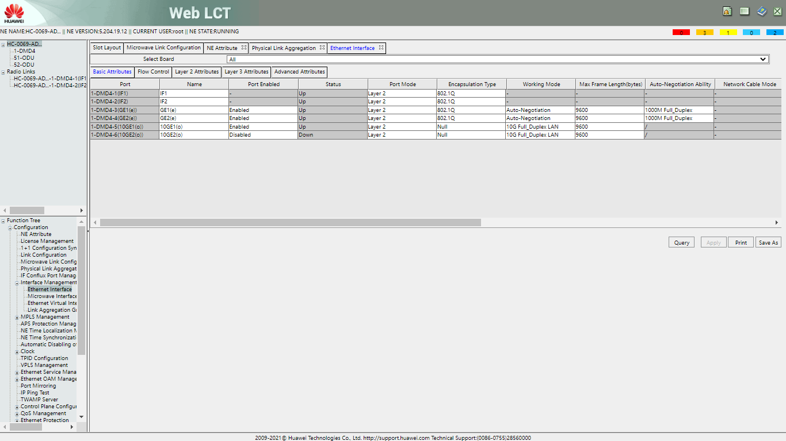

Capt 3: Configuratión/NETWORK |  |  |  | Capt 4: Configuratión/VLAN

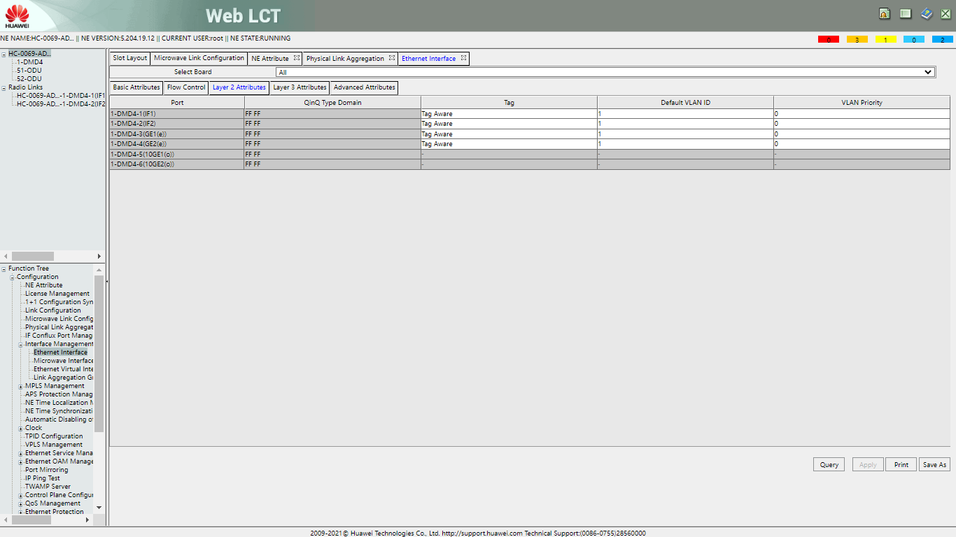 |  |  |  | 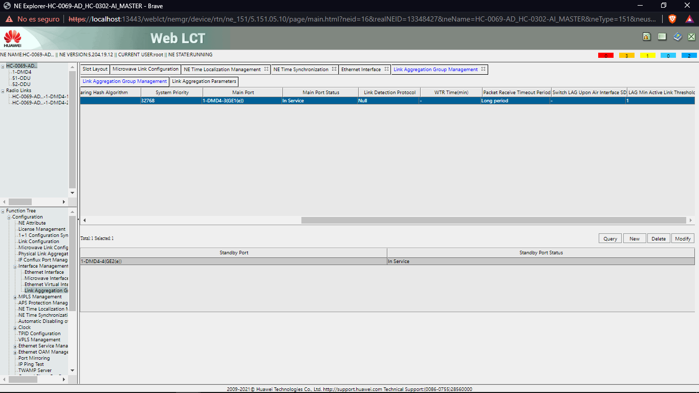

Capt 5: Configuratión/ SERVICE |  |  |  | Capt 6: Configuratión/RADIO

Capt 7: Configuratión/RADIO |  |  |  | Capt 8: Configuratión/ACCESS MANAGEMENT

SECTOR 2

Capt 1: Configuration/HOME |  |  |  | Capt 2: Configuration/RADIO

Capt 3: Configuration/SYSTEM |  |  |  | Capt 4: Configuration/NETWORK

Capt 5: Configuration/WIRELESS |  |  |  | Capt 6: Configuration/SECURITY

SECTOR 3

Capt 1: Configuration/HOME |  |  |  | Capt 2: Configuration/RADIO

Capt 3: Configuration/SYSTEM |  |  |  | Capt 4: Configuration/NETWORK

Capt 5: Configuration/WIRELESS |  |  |  | Capt 6: Configuration/SECURITY

SECTOR 4

Capt 1: Configuration/HOME |  |  |  | Capt 2: Configuration/RADIO

 |  |  |  | 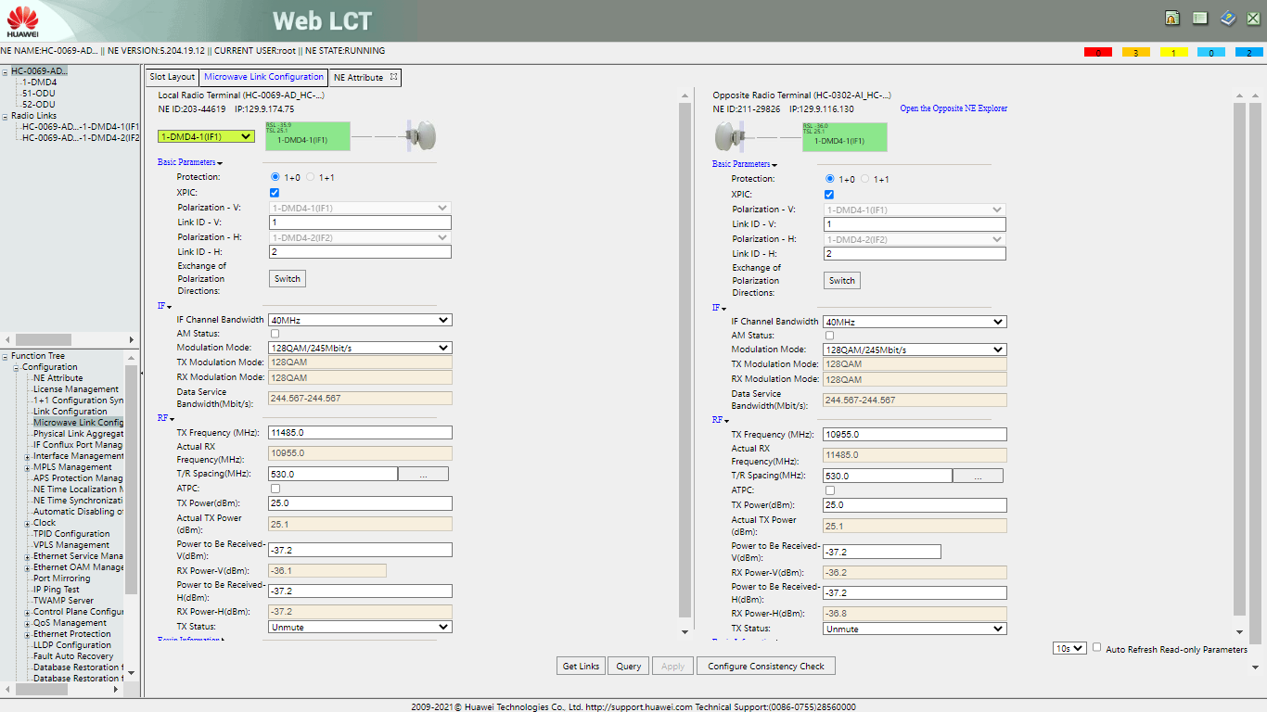

Capt 3: Configuration/SYSTEM |  |  |  | Capt 4: Configuration/NETWORK

Capt 5: Configuration/WIRELESS |  |  |  | Capt 6: Configuration/SECURITY

OBSERVACIONES:

8.Reporte fotográfico S1
REPORTE DE INSTALACION PMP RTN510_AP
REPORTE FOTOGRAFICO

NODO PA-0108-AI-MIRAFLORES NUMERO2

 |  | Foto 1 |  | Foto 2
 | PANORÁMICA DE LA ESTACIÓN |  | POSICIÓN DE ANTENA INSTALADA EN TORRE
 | Debe apreciarse la torre completa |  | Foto con ZOOM desde suelo

 |  | Foto 3 |  | Foto 4
 | FOTO DE ANTENA Y RADIO EN TORRE |  | FOTO del TILT
 | Fotografías vistas laterales de la antena, debe apreciarse recorrido del cable Datos y aterramiento en soporte

 |  | Foto 5 |  | Foto 6
 | FOTO AZIMUT |  | CONECTOR DATOS EN RT510-AP
 |  |  | Debe pareciarse correcto vulcanizado(cinticios inicio/final cortados al ras) y etiquetado (cintillos cortados al ras)

 |  | Foto 7 |  | Foto 8
 | LINEA DE VISTA DEL SECTOR |  | ETIQUETADO DE ANTENA
 | Foto tomada desde torre |  | Debe apreciarse detalle del enlace, silicona

 |  | Foto 9 |  | Foto 10
 | CABLES IF ANTENA/RT510-AP |  | ENGRASADO DE PERNERIA
 | Ambos extremos, debe apreciarse correcto vulcanizado (cinticios inicio/final cortados al ras) y etiqueta (cintillos cortados al ras)

 |  | Foto 11 |  | Foto 12
 | ATERRAMIENTO DE RT510-AP |  | RECORRIDO CABLE SFTP DE SOPORTE HASTA ESCALERILLA
 | Debe apreciarse correcta instalacion, manga termocontraible, grasa conductiva y correcto etiquetado(cintillos cortados al ras) |  | Debe apreciarse correcto recorrido (cintillos cortados al ras)

 |  | Foto 13 |  | Foto 14
 | ATERRAMIENTO GROUNDING KITS SUPERIOR |  | CONEXIONES EN BARRA SUPERIOR
 | Debe pareciarse correcto vulcanizado(cinticios inicio/final cortados al ras) y etiquetado (cintillos cortados al ras) |  | Debe apreciarse correcta instalacion, manga termocontraible, grasa conductiva y correcto etiquetado(cintillos cortados al ras)

 |  | Foto 15 |  | Foto 16
 | RECORRIDO DE CABLE SFTP POR ESCALERILLA VERTICAL |  | RECORRIDO DE CABLE SFTP POR ESCALERILLA HORIZONTAL
 | Debe apreciarse correcta instalacion, sin cortes ni abolladuras, en un orden sin cruces, cintillos cada dos pazos (cintillos cortados al ras) |  | Debe apreciarse correcta instalacion, sin cortes ni abolladuras, en un orden sin cruces, cintillos cada dos pazos (cintillos cortados al ras)

 |  | Foto 17 |  | Foto 18
 | ATERRAMIENTO GROUNDING KITS INFERIOR |  | CONEXIONES BARRA INFERIOR
 | Debe pareciarse correcto vulcanizado(cinticios inicio/final cortados al ras) y etiquetado (cintillos cortados al ras) |  | Debe apreciarse correcta instalacion, manga termocontraible, grasa conductiva y correcto etiquetado(cintillos cortados al ras)

 |  | Foto 17
 | SELLADO CONDUIT EXTERIOR
 | Se debe apreciar el sellado correcto en ambos extremos

 | 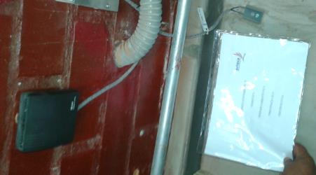

 |  | Foto 19 |  | Foto 20
 | FOTO PANORÁMICA DEL RACK |  | OPTIX RTN PI-DC A11
 | Debe apreciarse todos los equipos instalados |  | Panoramica donde se identifica posicion en el rack

 |  | Foto 21 |  | Foto 22
 | ATERRAMIENTO INICIO/FIN DE OPTIX PI |  | ENERGIA INICIO/FIN DE OPTIX PI
 | Debe apreciarse correcta instalacion, terminal correcto, manga termocontraible y etiqueta con el rotulo correcto |  | Debe apreciarse correcta instalacion, terminal correcto, manga termocontraible y etiqueta con el rotulo correcto(breaker y cable)

 |  | Foto 23 |  | Foto 24
 | CONEXIONES DATOS DEL OPTIX PI |  | CONEXION DEL ATN HACIA OPTIX PI
 | Debe apreciarse correcta instalacion, etiqueta con el rotulo correcto |  | Debe apreciarse correcta instalacion, etiqueta con el rotulo correcto

 |  | Foto 25 |  | Foto 26
 | RECORRIDO CABLES DE ENERGIA |  | RECORRIDO CABLES DE DATOS
 | Debe apreciarse correcta instalacion, sin cortes ni abolladuras, en un orden sin cruces, (cintillos cortados al ras) |  | Debe apreciarse correcta instalacion, sin cortes ni abolladuras, en un orden sin cruces, (cintillos cortados al ras)

SERIE DE EQUIPOS

 |  | Foto 1 |  | Foto 2
 | SERIE ANTENA |  | SERIE RTN510 - AP

 |  | Foto 3
 | SERIE OPTIX PI

